关系图
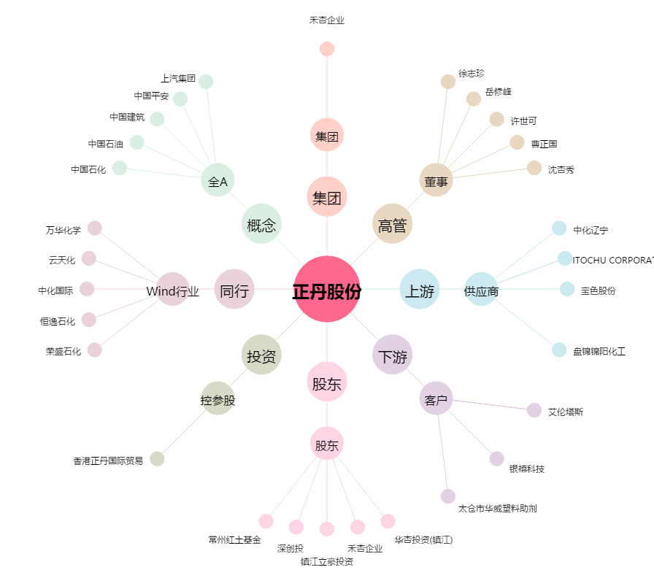
正丹股份[300641.SZ] - 关系概览图

